상품제안서
주문제작 극세사 전사담요(중/특대) | 상품코드: F16798

 |  |  |  |  |  |  | 02-412-0044 | www.easy1.co.kr
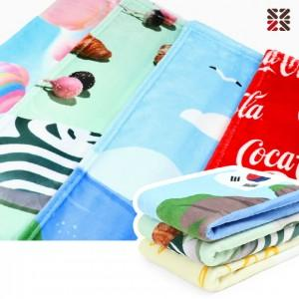

【상세/제작정보】

【인쇄/포장옵션】 | 풀칼라 / OPP(비닐)

【공급단가】 | 수량 | 100~ | 300~ | 500~ | 1,000~ | 2,000~
*VAT별도 | 중 | 11,250원 | 11,070원 | 10,800원 | 10,530원 | 10,350원
 | 특대 | 16,250원 | 15,990원 | 15,600원 | 15,210원 | 14,950원

【상품 URL】 | http://www.easy1.co.kr/src/goods_detail.php?gdno=16798

